Sheet1
Ejemplo #1. Matriz de adyacencia (Numeración de nodos realizada de forma aleatoria.)
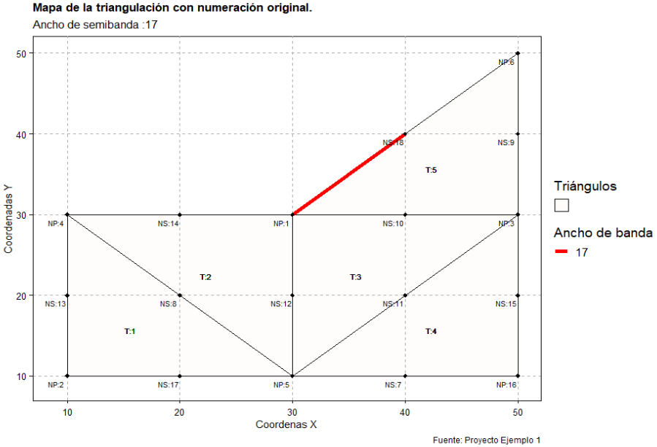
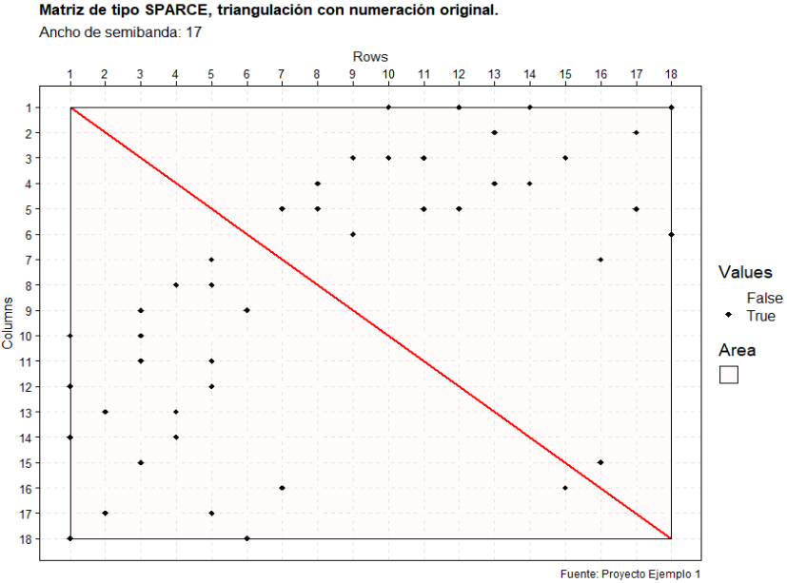
 |  | 1 | 2 | 3 | 4 | 5 | 6 | 7 | 8 | 9 | 10 | 11 | 12 | 13 | 14 | 15 | 16 | 17 | 18
 | 1 |  |  |  |  |  |  |  |  |  | 1 |  | 1 |  | 1 |  |  |  | 1 | 4
 | 2 |  |  |  |  |  |  |  |  |  |  |  |  | 1 |  |  |  | 1 |  | 2
 | 3 |  |  |  |  |  |  |  |  | 1 | 1 | 1 |  |  |  | 1 |  |  |  | 4
 | 4 |  |  |  |  |  |  |  | 1 |  |  |  |  | 1 | 1 |  |  |  |  | 3
 | 5 |  |  |  |  |  |  | 1 | 1 |  |  | 1 | 1 |  |  |  |  | 1 |  | 5
 | 6 |  |  |  |  |  |  |  |  | 1 |  |  |  |  |  |  |  |  | 1 | 2
 | 7 |  |  |  |  | 1 |  |  |  |  |  |  |  |  |  |  | 1 |  |  | 2
 | 8 |  |  |  | 1 | 1 |  |  |  |  |  |  |  |  |  |  |  |  |  | 2
 | 9 |  |  | 1 |  |  | 1 |  |  |  |  |  |  |  |  |  |  |  |  | 2
 | 10 | 1 |  | 1 |  |  |  |  |  |  |  |  |  |  |  |  |  |  |  | 2
 | 11 |  |  | 1 |  | 1 |  |  |  |  |  |  |  |  |  |  |  |  |  | 2
 | 12 | 1 |  |  |  | 1 |  |  |  |  |  |  |  |  |  |  |  |  |  | 2
 | 13 |  | 1 |  | 1 |  |  |  |  |  |  |  |  |  |  |  |  |  |  | 2
 | 14 | 1 |  |  | 1 |  |  |  |  |  |  |  |  |  |  |  |  |  |  | 2
 | 15 |  |  | 1 |  |  |  |  |  |  |  |  |  |  |  |  | 1 |  |  | 2
 | 16 |  |  |  |  |  |  | 1 |  |  |  |  |  |  |  | 1 |  |  |  | 2
 | 17 |  | 1 |  |  | 1 |  |  |  |  |  |  |  |  |  |  |  |  |  | 2
 | 18 | 1 |  |  |  |  | 1 |  |  |  |  |  |  |  |  |  |  |  |  | 2

Ejemplo #1. Matriz de adyacencia (Numeración de nodos RCM manual.)

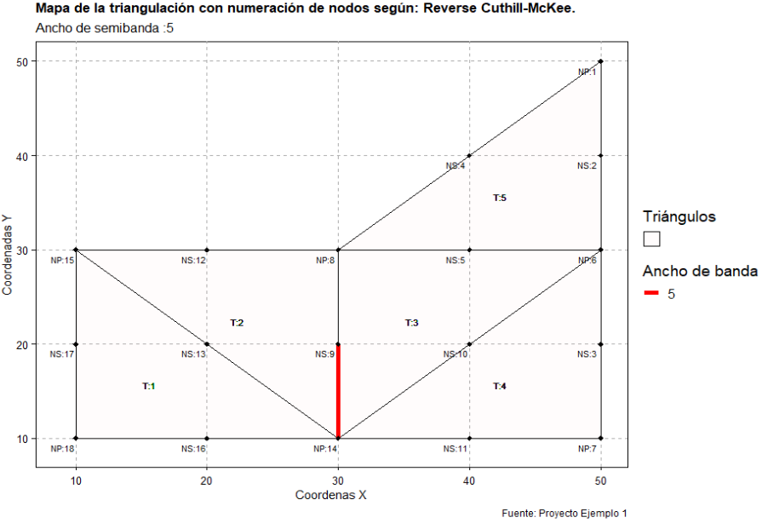
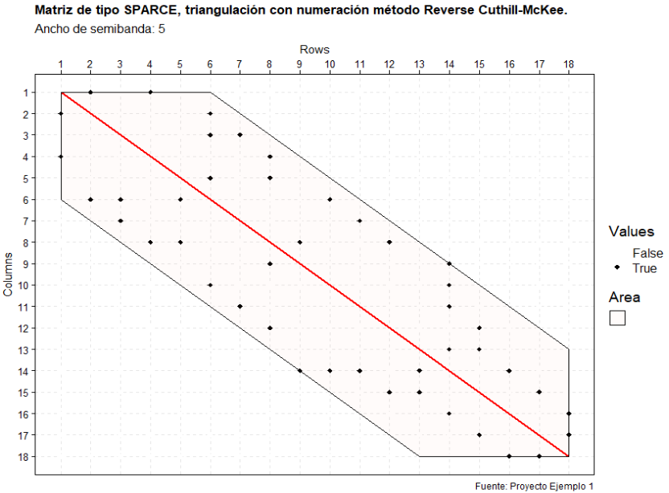
 |  | 1 | 2 | 3 | 4 | 5 | 6 | 7 | 8 | 9 | 10 | 11 | 12 | 13 | 14 | 15 | 16 | 17 | 18
 | 1 |  | 1 |  | 1 |  |  |  |  |  |  |  |  |  |  |  |  |  |  | 2
 | 2 | 1 |  |  |  |  | 1 |  |  |  |  |  |  |  |  |  |  |  |  | 2
 | 3 |  |  |  |  |  | 1 | 1 |  |  |  |  |  |  |  |  |  |  |  | 2
 | 4 | 1 |  |  |  |  |  |  | 1 |  |  |  |  |  |  |  |  |  |  | 2
 | 5 |  |  |  |  |  | 1 |  | 1 |  |  |  |  |  |  |  |  |  |  | 2
 | 6 |  | 1 | 1 |  | 1 |  |  |  |  | 1 |  |  |  |  |  |  |  |  | 4
 | 7 |  |  | 1 |  |  |  |  |  |  |  | 1 |  |  |  |  |  |  |  | 2
 | 8 |  |  |  | 1 | 1 |  |  |  | 1 |  |  | 1 |  |  |  |  |  |  | 4
 | 9 |  |  |  |  |  |  |  | 1 |  |  |  |  |  | 1 |  |  |  |  | 2
 | 10 |  |  |  |  |  | 1 |  |  |  |  |  |  |  | 1 |  |  |  |  | 2
 | 11 |  |  |  |  |  |  | 1 |  |  |  |  |  |  | 1 |  |  |  |  | 2
 | 12 |  |  |  |  |  |  |  | 1 |  |  |  |  |  |  | 1 |  |  |  | 2
 | 13 |  |  |  |  |  |  |  |  |  |  |  |  |  | 1 | 1 |  |  |  | 2
 | 14 |  |  |  |  |  |  |  |  | 1 | 1 | 1 |  | 1 |  |  | 1 |  |  | 5
 | 15 |  |  |  |  |  |  |  |  |  |  |  | 1 | 1 |  |  |  | 1 |  | 3
 | 16 |  |  |  |  |  |  |  |  |  |  |  |  |  | 1 |  |  |  | 1 | 2
 | 17 |  |  |  |  |  |  |  |  |  |  |  |  |  |  | 1 |  |  | 1 | 2
 | 18 |  |  |  |  |  |  |  |  |  |  |  |  |  |  |  | 1 | 1 |  | 2

Ejemplo #2. Matriz de adyacencia (Numeración de nodos realizada de forma aleatoria.)
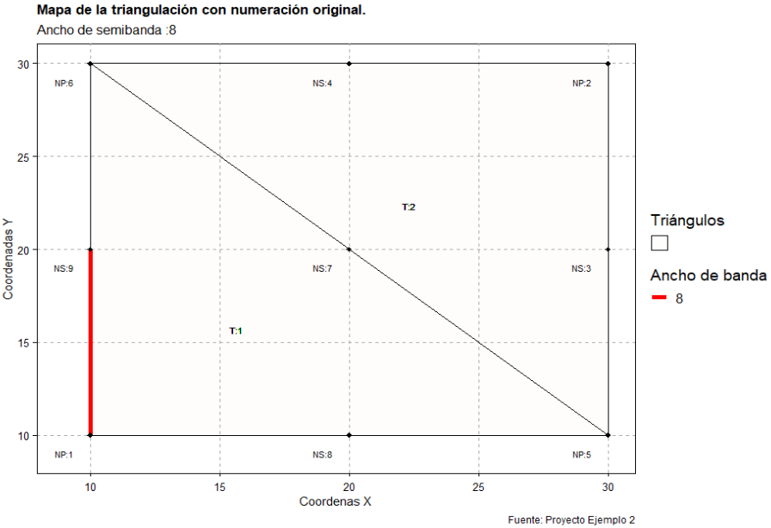
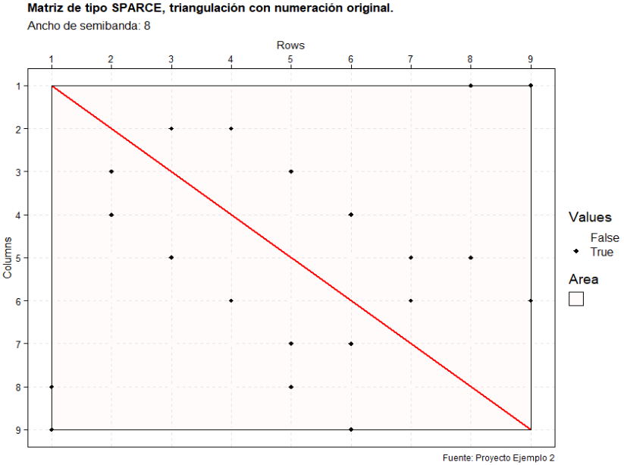
 |  | 1 | 2 | 3 | 4 | 5 | 6 | 7 | 8 | 9
 | 1 |  |  |  |  |  |  |  | 1 | 1 |  |  |  |  |  |  |  |  |  | 2
 | 2 |  |  | 1 | 1 |  |  |  |  |  |  |  |  |  |  |  |  |  |  | 2
 | 3 |  | 1 |  |  | 1 |  |  |  |  |  |  |  |  |  |  |  |  |  | 2
 | 4 |  | 1 |  |  |  | 1 |  |  |  |  |  |  |  |  |  |  |  |  | 2
 | 5 |  |  | 1 |  |  |  |  | 1 |  |  |  |  |  |  |  |  |  |  | 2
 | 6 |  |  |  | 1 |  |  |  |  | 1 |  |  |  |  |  |  |  |  |  | 2
 | 7 |  |  |  |  | 1 | 1 |  |  |  |  |  |  |  |  |  |  |  |  | 2
 | 8 | 1 |  |  |  | 1 |  |  |  |  |  |  |  |  |  |  |  |  |  | 2
 | 9 | 1 |  |  |  |  | 1 |  |  |  |  |  |  |  |  |  |  |  |  | 2

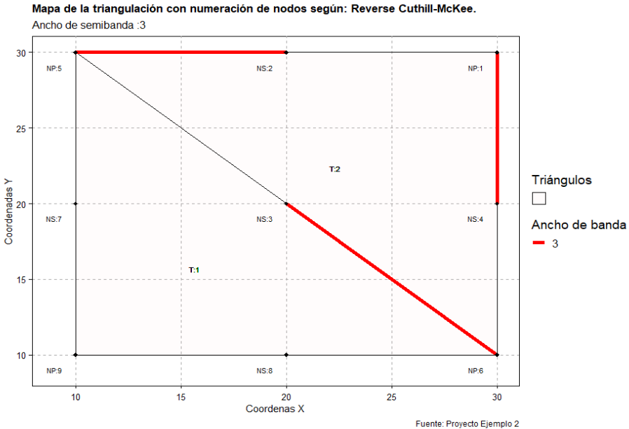
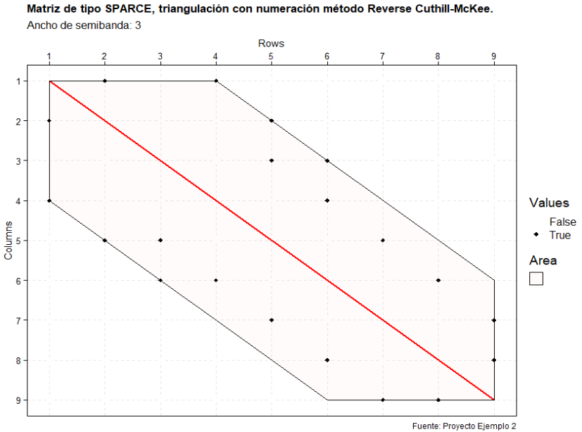
Ejemplo #2. Matriz de adyacencia (Numeración de nodos RCM manual.)

 |  | 1 | 2 | 3 | 4 | 5 | 6 | 7 | 8 | 9 |  |  |  |  |  |  |  |  |  | grado
 | 1 |  | 1 |  | 1 |  |  |  |  |  |  |  |  |  |  |  |  |  |  | 2
 | 2 | 1 |  |  |  | 1 |  |  |  |  |  |  |  |  |  |  |  |  |  | 2
 | 3 |  |  |  |  | 1 | 1 |  |  |  |  |  |  |  |  |  |  |  |  | 2
 | 4 | 1 |  |  |  |  | 1 |  |  |  |  |  |  |  |  |  |  |  |  | 2
 | 5 |  | 1 | 1 |  |  |  | 1 |  |  |  |  |  |  |  |  |  |  |  | 3
 | 6 |  |  | 1 | 1 |  |  |  | 1 |  |  |  |  |  |  |  |  |  |  | 3
 | 7 |  |  |  |  | 1 |  |  |  | 1 |  |  |  |  |  |  |  |  |  | 2
 | 8 |  |  |  |  |  | 1 |  |  | 1 |  |  |  |  |  |  |  |  |  | 2
 | 9 |  |  |  |  |  |  | 1 | 1 |  |  |  |  |  |  |  |  |  |  | 2

 |  | 1 | 2 | 3 | 4 | 5 | 6 | 7 | 8 | 9 | 10 | 11 | 12 | 13 | 14 | 15 | 16 | 17 | 18
 | 1 |  | 1 |  |  |  | 1 |  |  |  |  |  |  |  |  |  |  |  |  | 2
 | 2 | 1 |  | 1 |  |  |  |  |  |  |  |  |  |  |  |  |  |  |  | 2
 | 3 |  | 1 |  | 1 |  |  | 1 | 1 | 1 |  |  |  |  |  |  |  |  |  | 5
 | 4 |  |  | 1 |  | 1 |  |  |  |  |  |  |  |  |  |  |  |  |  | 2
 | 5 |  |  |  | 1 |  |  |  |  |  | 1 |  |  |  |  |  |  |  |  | 2
 | 6 | 1 |  |  |  |  |  |  |  |  |  | 1 |  |  |  |  |  |  |  | 2
 | 7 |  |  | 1 |  |  |  |  |  |  |  | 1 |  |  |  |  |  |  |  | 2
 | 8 |  |  | 1 |  |  |  |  |  |  |  |  |  | 1 |  |  |  |  |  | 2
 | 9 |  |  | 1 |  |  |  |  |  |  |  |  |  |  |  | 1 |  |  |  | 2
 | 10 |  |  |  |  | 1 |  |  |  |  |  |  |  |  |  | 1 |  |  |  | 2
 | 11 |  |  |  |  |  | 1 | 1 |  |  |  |  | 1 |  |  |  |  |  |  | 3
 | 12 |  |  |  |  |  |  |  |  |  |  | 1 |  | 1 |  |  |  |  |  | 2
 | 13 |  |  |  |  |  |  |  | 1 |  |  |  | 1 |  | 1 |  | 1 |  |  | 4
 | 14 |  |  |  |  |  |  |  |  |  |  |  |  | 1 |  | 1 |  |  |  | 2
 | 15 |  |  |  |  |  |  |  |  | 1 | 1 |  |  |  | 1 |  |  | 1 |  | 4
 | 16 |  |  |  |  |  |  |  |  |  |  |  |  | 1 |  |  |  |  | 1 | 2
 | 17 |  |  |  |  |  |  |  |  |  |  |  |  |  |  | 1 |  |  | 1 | 2
 | 18 |  |  |  |  |  |  |  |  |  |  |  |  |  |  |  | 1 | 1 |  | 2

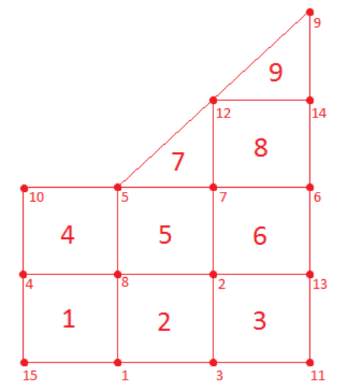
 |  | 1 | 2 | 3 | 4 | 5 | 6 | 7 | 8 | 9 | 10 | 11 | 12 | 13 | 14 | 15
 | 1 |  |  | 1 |  |  |  |  | 1 |  |  |  |  |  |  | 1 |  |  |  | 3
 | 2 |  |  | 1 |  |  |  | 1 | 1 |  |  |  |  | 1 |  |  |  |  |  | 4
 | 3 | 1 | 1 |  |  |  |  |  |  |  |  | 1 |  |  |  |  |  |  |  | 3
 | 4 |  |  |  |  |  |  |  | 1 |  | 1 |  |  |  |  | 1 |  |  |  | 3
 | 5 |  |  |  |  |  |  | 1 | 1 |  | 1 |  | 1 |  |  |  |  |  |  | 4
 | 6 |  |  |  |  |  |  | 1 |  |  |  |  |  | 1 | 1 |  |  |  |  | 3
 | 7 |  | 1 |  |  | 1 | 1 |  |  |  |  |  | 1 |  |  |  |  |  |  | 4
 | 8 | 1 | 1 |  | 1 | 1 |  |  |  |  |  |  |  |  |  |  |  |  |  | 4
 | 9 |  |  |  |  |  |  |  |  |  |  |  | 1 |  | 1 |  |  |  |  | 2
 | 10 |  |  |  | 1 | 1 |  |  |  |  |  |  |  |  |  |  |  |  |  | 2
 | 11 |  |  | 1 |  |  |  |  |  |  |  |  |  | 1 |  |  |  |  |  | 2
 | 12 |  |  |  |  | 1 |  | 1 |  | 1 |  |  |  |  | 1 |  |  |  |  | 4
 | 13 |  | 1 |  |  |  | 1 |  |  |  |  | 1 |  |  |  |  |  |  |  | 3
 | 14 |  |  |  |  |  | 1 |  |  | 1 |  |  | 1 |  |  |  |  |  |  | 3
 | 15 | 1 |  |  | 1 |  |  |  |  |  |  |  |  |  |  |  |  |  |  | 2

 |  | 1 | 2 | 3 | 4 | 5 | 6 | 7 | 8 | 9 | 10 | 11 | 12 | 13 | 14 | 15
 | 1 |  | 1 | 1
 | 2 | 1 |  |  | 1
 | 3 | 1 |  |  |  |  | 1
 | 4 | 1 | 1 |  |  | 1 |  | 1
 | 5 |  |  | 1 | 1 |  |  | 1 | 1
 | 6 |  |  | 1 |  |  |  |  | 1 | 1
 | 7 |  |  |  | 1 | 1 |  |  |  |  | 1 | 1
 | 8 |  |  |  |  | 1 | 1 |  |  |  |  | 1 | 1
 | 9 |  |  |  |  |  | 1 |  |  |  |  |  | 1
 | 10 |  |  |  |  |  |  | 1 |  |  |  |  |  | 1
 | 11 |  |  |  |  |  |  | 1 | 1 |  |  |  |  | 1 | 1
 | 12 |  |  |  |  |  |  |  | 1 | 1 |  |  |  |  | 1
 | 13 |  |  |  |  |  |  |  |  |  | 1 | 1 |  |  |  | 1
 | 14 |  |  |  |  |  |  |  |  |  |  | 1 | 1 |  |  | 1
 | 15 |  |  |  |  |  |  |  |  |  |  |  |  | 1 | 1

